Лист1
Поле | Описание
ID | BUG-004
Заголовок | Отсутствие ограничения длины в поле «Сообщение»
Описание | Поле принимает более 255 символов без валидации
Шаги для воспроизведения | 1.Открыть форму «Оставить заявку»
 | 2.Ввести в поле «Сообщение» более 255 символов
 | 3.Заполнить остальные поля валидными данными
 | 4.Нажать «Отправить»
Ожидаемый результат | Сообщение об ошибке "Есть ограничение по количеству символов в сообщении"
Фактический результат | Форма просто принимает это сообщение
Приоритет | Высокий
Скриншот | 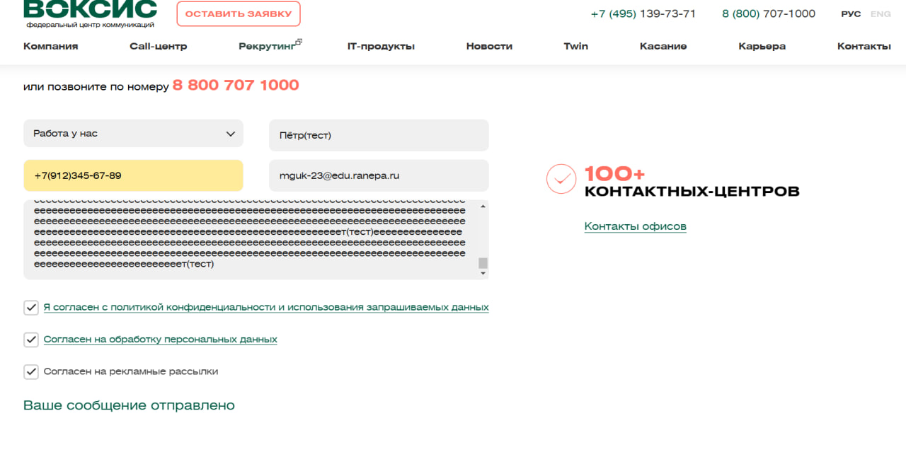
Среда | Yandex Browser, Windows 10

